Sheet1
 | Neapbūvētās zemes noma*
 | Kadastra apzīmējums | Nosaukums, pagasts | Kopējā z.v. platība, ha | Nomas platība, ha | Lietošanas mērķis | Nomas maksa bez PVN gadā (EUR) | Sludinājuma ievietošanas mājaslapā uz 5 dd, datums | Pieteikšanās termiņš **
 | 56860020655** | "Upesboķi", Salas pagasts | 5.1 | 0.05 | personīgā palīgsaimniecība | 12.00 | 11.02.2026. | 18.02.2026.
 |  |  | 5.1 | 0.1 | personīgā palīgsaimniecība | 12.00 | 11.02.2026. | 18.02.2026.
 | 56860050117** | Jaunzeltiņi", Salas pagasts | 12.5 | 0.15 | personīgā palīgsaimniecība | 13.32 | 11.02.2026. | 18.02.2026.
 | 56860050231** |  | 0.06 | 0.06 | personīgā palīgsaimniecība | 12.00 | 11.02.2026. | 18.02.2026. | 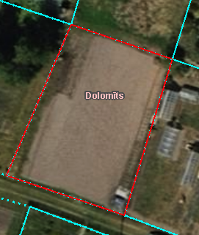
*Saskaņā Ministru kabineta 2018.gada 19.jūnija noteikumu Nr.350 „Publiskas personas zemes nomas un apbūves tiesības noteikumi”
** Saskaņā ar Jēkabpils novada domes 28.04.2022. noteikumiem “Neapbūvēta zemesgabala nomas tiesību piešķiršanas kārtība Jēkabpils novada pašvaldībā”
** Ja pretendentu pieteikšanās termiņā, kas nav īsāks par piecām darbdienām, piesakās vairāki pretendenti, neapbūvēta zemesgabala nomnieku noskaidro rakstiskā vai mutiskā izsolē. Pieteikumus, kas iesniegti pēc norādītā termiņa, neizskata.

